Sheet1
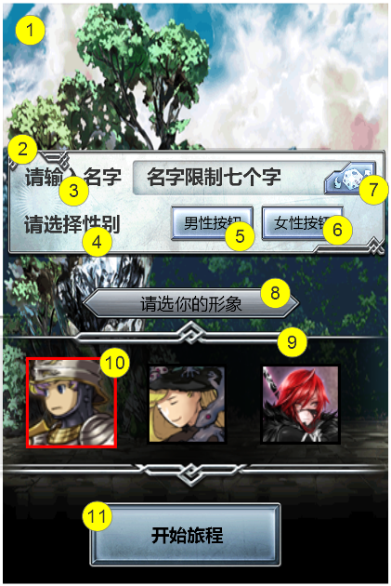
编号 | ui名称 | 提交数量 | ui规格（宽*高） | 示意图（仅供参考） | 备注 | 命名 | 作用 | 界面整体效果
1 | 人物创建背景 | 1 | 640*960 |  | 主界面开始前的背景图片，与剧情风格相符
2 | 人物创建信息框 | 1 | 640*180 |  | 1.框体风格与背相协调 2.底框中，显示名字的部分需做处理，如凹槽
3 | 输入名字艺术字 | 1 | 160*40 |  | 必要文本：请输入名字
4 | 选择性别艺术字 | 1 | 160*40 |  | 必要文本：请选择性别
5 | 男性按钮 | 2 | 140*60 |  | 效果图中的按钮只有功能说明作用，不具备参考价值 按钮必要文字：男性，按钮必要符号：男性符号，按钮两种状态，状态1：选中状态，状态2：一般状态 |  | 点击男性按钮，按钮处于选中状态时，形象选择框中的人物头像为男性角色人物头像
6 | 女性按钮 | 2 | 140*60 |  | 效果图中的按钮只有功能说明作用，不具备参考价值 按钮必要文字：女性，按钮必要符号：女性符号，按钮两种状态，状态1：选中状态，状态2：一般状态 |  | 点击女性按钮，按钮处于选中状态时，形象选择框中的人物头像为女性角色人物头像
7 | 随机按钮 | 1 | 90*60 |  | 必要符号：骰子 |  | 点击按钮后，为玩家随机生成名字
8 | 形象选择提示框及艺术字 | 1 | 360*50 |  | 艺术字必要文本：请选择你的头像
9 | 人物头像背景框 | 1 | 640*290 |  | 1.框体中间区域半透明，边框不透明 2.框体左右边缘可做渐变
10 | 角色选中框 | 1 | 150*150 |  | 选中角色后，角色头像放大15像素，并在角色边缘出现选中框 选中框不宜过于简陋 效果图中的选中框仅作功能说明作用，无参考作用
11 | 进入游戏按钮 | 1 | 330*120

